Leeswijzer
Leeswijzer

Deze publicatie geeft definitieve cijfers over de incassoratio voor vorderingen vanwege het schenden van de inlichtingenplicht bij algemene bijstand. Het gaat om terugvorderingen van ten onrechte uitgekeerde bijstand en boetevorderingen. De gegevens zijn afkomstig uit de Bijstandsdebiteuren en -fraudestatistiek (BDFS).

Met deze cijfers wordt inzicht gegeven in de aflossingen op terug- en boetevorderingen voor de algemene bijstand. Om de incassoratio te berekenen wordt per jaar een cohort samengesteld met alle terug- en boetevorderingen voor de algemene bijstand die in een bepaald jaar zijn ingestroomd in de BDFS. Van deze vorderingen wordt een aantal jaren lang gemonitord welk deel elk jaar is terugbetaald. Het eerste cohort van 2013 wordt in verslagjaar 2023 voor het elfde jaar gevolgd. Na een terugvorderingsperiode van tien jaar kunnen gemeenten op grond van de Participatiewet (artikel 58) besluiten om af te zien van het terugvorderen van nog openstaande schulden in het kader van de algemene bijstand. Net als in eerdere leveringen worden gegevens opgeleverd over de vorderingen die gemeenten hebben op personen in het kader van de Participatiewet én de vorderingen van de Sociale Verzekeringsbank (SVB) in het kader van de aanvullende inkomensvoorziening ouderen (AIO). Daarnaast worden tabellen opgeleverd zonder gegevens over de vorderingen die de SVB heeft in het kader van de AIO. Dit betekent dat in de huidige levering van elke tabel twee versies worden geleverd. Nieuw in deze tabellenset zijn een aantal extra tabellen, die inzicht geven in de incassoratio’s van alleen de boetevorderingen (tabellen 1c en 1d), omdat deze een kortere terugvorderingsperiode dan tien jaar hebben (namelijk twee jaar), tabellen met de incassoratio’s van alleen de terugvorderingen (tabellen 1e en 1f), en tabellen die inzicht geven in de relatieve omvang van correcties/afbetalingen/kwijtscheldingen (tabellen 3a, 3b, 4a en 4b). In deze leeswijzer worden tabellen 1b, 1d, 1f, 2b, 3b en 4b (exclusief AIO) besproken.

Tabel 1b geeft de incassoratio’s weer voor vorderingen voor algemene bijstand op grond van de Participatiewet. Deze tabel wordt elk jaar uitgebreid door een nieuw cohort en bijbehorend verslagjaar toe te voegen. In de huidige publicatie is het cohort van 2023 het meest recente cohort. Cohort 2023 bestaat uit vorderingen die in 2023 zijn ontstaan en waarvoor de incassoratio is berekend. Voor elk cohort kan worden bekeken hoeveel schuld er tot en met 2023 is afgelost.

In tabel 1b, en in onderstaande figuur, is te zien dat van het cohort 2023 in het eerste jaar (2023) 14 procent van het totale terugvorderings- en boetebedrag is terugbetaald. Het cohort 2013 wordt deze levering voor het elfde jaar gevolgd. Te zien is dat de incassoratio in die elf jaar gestegen is van 16 procent in 2013 naar 69 procent in 2023. Hierbij lag de hoogste stijging in het tweede jaar (2014) met 12 procentpunt.

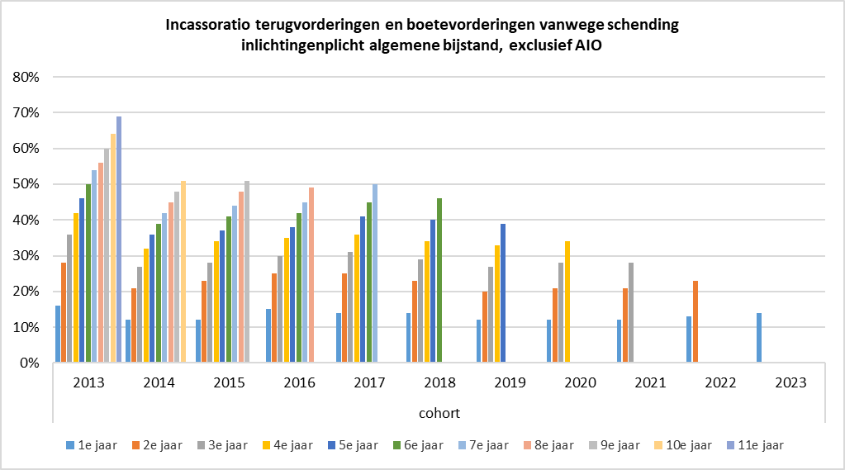

Tabel 1d geeft de incassoratio’s weer voor alleen de boetevorderingen (met en zonder benadelingsbedrag) vanwege schending van de inlichtingenplicht in het kader van de algemene bijstand, terwijl tabel 1f de incassoratio’s van alleen de terugvorderingen laat zien. Het valt op dat de incassoratio’s van alleen de boetevorderingen in tabel 1d meestal hoger zijn dan die in tabel 1f – er lijkt dus sneller afgelost te worden op boetevorderingen. Dit is logisch gezien het feit dat de hoogte van de boetevordering vastgesteld is op basis van de individuele situatie en de draagkracht van de bijstandsontvanger, oftewel, het moet voor de bijstandsontvanger haalbaar zijn om de boete binnen maximaal 2 jaar af te lossen.

Zoals te zien in tabel 2b, zijn in 2023 10,7 duizend nieuwe terugvorderingen en 3,9 duizend nieuwe boetevorderingen van gemeenten ingestroomd in de BDFS. Het aantal nieuwe terug- en boetevorderingen is lager ten opzichte van eerdere jaren. In 2023 besloegen de terugvorderingen een bedrag van 30,2 miljoen euro en de boetevorderingen 2,6 miljoen euro. Ook dit is lager dan in eerdere jaren.

Tabel 3b geeft het aantal afgesloten vorderingen wegens schending van de inlichtingenplicht in het kader van de algemene bijstand van cohort 2013 weer naar status van de vordering en laatste reden correctie op schuldbedrag. Van cohort 2013 zijn in verslagjaar 2023 in totaal 260 terugvorderingen definitief buiten invordering gesteld. Van deze terugvorderingen zijn 130 kwijtgescholden. Wat de boetevorderingen aangaat, zijn in hetzelfde verslagjaar 80 vorderingen definitief buiten invordering gesteld, waarvan de helft kwijtgescholden is.

In tabel 4b wordt ingezoomd op de restschuld van definitief buiten invordering gestelde vorderingen wegens schending van de inlichtingenplicht in het kader van de algemene bijstand van cohort 2013 naar de laatste reden correctie op schuldbedrag. In verslagjaar 2023 bedraagt de restschuld van terugvorderingen uit cohort 2013 in totaal 717,4 duizend euro. Er werd 271,5 duizend euro kwijtgescholden. De totale restschuld bij de boetevorderingen was in hetzelfde verslagjaar 204,6 duizend euro, bij 79,4 duizend euro ging het om kwijtschelding.

